Sheet1
Company | Website | Type | LOGO
儒鴻 | http://www.eclat.com.tw/zh-tw/ | 布商貿易商
福懋 | http://www.ftc.com.tw/newftc/index.php | 布商貿易商
全業 | http://www.promaxtex.com/front/bin/home.phtml | 布商貿易商
富順 | http://www.fuhsun.com/ | 布商貿易商
綿春 | http://www.mds-intl.com/zh-tw/Page/company | 布商貿易商 | 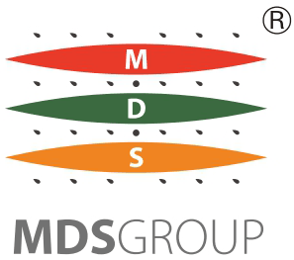
昊紡 | http://www.grandtextile.com.tw | 布商貿易商
巨岩 | http://www.hugebamboo.net | 布商貿易商
利勤 | https://licheng.choice-web.com/ | 布商貿易商
大統 | https://www.evertex.tw/ | 布商貿易商
旭寬 | http://www.newwide.com/newwide/ | 布商貿易商
東豐 | http://www.tun.com.tw/ | 布商貿易商
立肯 | http://www.littleking.com.tw/tw/ | 布商貿易商
瑞泰 | http://www.rtfiber.com.tw/ | 布商貿易商
大東 | http://tw.tahtong.com.tw/ | 布商貿易商 | 
湛珈 | https://www.apluschanchia.com/ | 布商貿易商
翔定 | http://www.flyingtex.com.tw/zh/ | 布商貿易商 | 
得力 | https://www.delicacy.com.tw/ | 布商貿易商
晶安 | http://www.labtex.com.tw | 布商貿易商
興采 | http://www.singtex.com | 布商貿易商
惠喬 | http://nstars.com.tw/ | 布商貿易商
裕源 | https://www.yuyuang.com.tw/ | 布商貿易商
百和 | http://www.paiho.com/ | 布商貿易商
詠祥 | http://www.caroltex.com | 布商貿易商

